메인페이지
제목 | 메인페이지 | URL | index.jsp | 작성자 |  | 페이지번호
DEPTH | what>메인페이지 |  |  | 작성일시 | 2021-01-26 | 설명
 |  |  |  |  |  | 1. 로그인 안된 사람의 경우, 오른쪽 상단에 로그인/회원가입 버튼 뜨도록 함 | o
현재 진행 중인 모임 공지
공지사항
 |  |  |  |  |  | 2. 로그인한 사람의 경우, 오른쪽 상단에 마이페이지/로그아웃 버튼 뜨도록 함(o) | o
 |  |  |  |  |  | 3. 관리자일 경우, 오른쪽 상단에 관리자페이지/로그아웃 버튼 뜨도록 함(o) | o
 |  |  |  |  |  | 4. 모임 공지
랭킹
 |  |  |  |  |  | 1) 공지사항 중 '모임공지'이면서 '참가자모집중'인 모임공지 중 일시가 가장 빠른 모임을 표시 | o
 |  |  |  |  |  | 2) 게시글 제목, 일시, 장소, 요강 간단히 표시하고, '요강 자세히 보기' 버튼을 넣어서 클릭하면 해당 게시물의 상세 내용 페이지로 이동할 수 있도록 함. | o
참가신청
팀원찾기
 |  |  |  |  |  | 3) 참가신청하기를 누르면 join페이지로 이동하여 해당 모임에 대한 '참가신청' 폼을 작성할 수 있도록 함. | o
 |  |  |  |  |  | 4) 팀원찾기를 누르면 team페이지로 이동. | o
 |  |  |  |  |  | 5. 공지사항 | o
유투브 & 용품점 바로가기
 |  |  |  |  |  | 1) 공지사항을 일반공지 파트와 모임공지 파트로 나눠서 볼 수 있도록 | o
 |  |  |  |  |  | 2) 각각 최근 5개 게시물까지 볼 수 있도록 list로 출력 | o

footer
 |  |  |  |  |  | 6. 용품점 바로가기 | o
 |  |  |  |  |  | 1) 티밸런스 로고 넣어서 사이트 연결 | o
 |  |  |  |  |  | 7. 유투브 | o
 |  |  |  |  |  | 1) 티밸런스 유투브 계정 연결 | o
 |  |  |  |  |  | 2) 효영핑퐁 유투브 계정 연결 | o
 |  |  |  |  |  | 8. footer | o
 |  |  |  |  |  | 1) copyright | o
 |  |  |  |  |  | 2) 임원진 연락처 | o
 |  |  |  |  |  | 3) 인스타 계정

회원가입
제목 | 회원가입 페이지 | URL | register.jsp | 작성자 |  | 페이지번호
DEPTH | what>메인페이지>회원가입페이지 |  |  | 작성일시 | 2021-01-26 | 설명
 |  |  |  |  |  | 1) 아이디/비번/비번확인/이름/이메일/성별/부수 입력
 |  |  |  |  |  | 2) 빈칸 있으면 회원가입 안됨. 반드시 꽉 채워서
 |  |  |  |  |  | 3) 아이디, 비번은 항상 8~15자의 영소문자+숫자 혼합으로 설정 가능
 |  |  |  |  |  | 4) 이름은 한글로만 입력 가능
 |  |  |  |  |  | 5) 부수는 반드시 숫자 선택
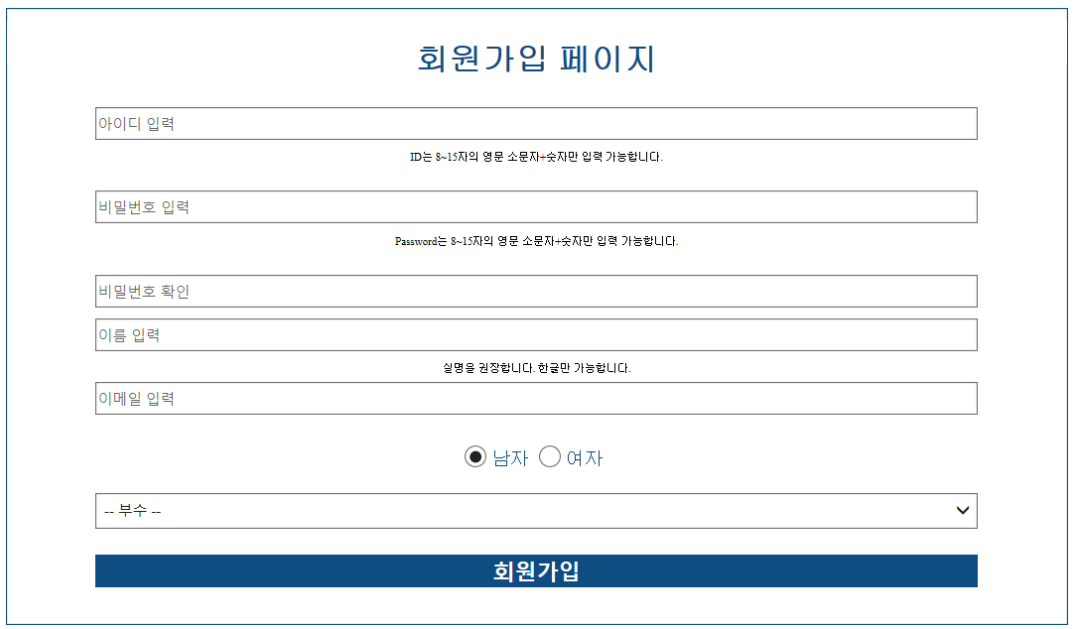
 |  |  |  |  |  | 6) 비번과 비번확인은 항상 같아야 함.
 |  |  |  |  |  | 7) 이메일 양식 지키기(~~@~~)

아이디찾기
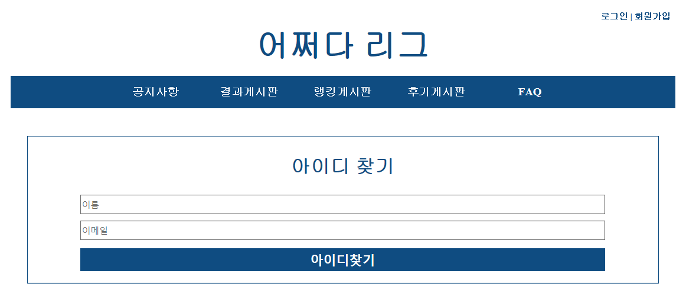
제목 | 아이디찾기 페이지 | URL | find_id.jsp | 작성자 |  | 페이지번호
DEPTH | what>메인페이지>아이디찾기페이지 |  |  | 작성일시 | 2021-01-26 | 설명
 |  |  |  |  |  | 1) 이름/이메일 입력
 |  |  |  |  |  | 2) 해당 이름이나 이메일이 DB에 없으면 경고문 띄우기('아이디가 존재하지 않습니다.')
 |  |  |  |  |  | 3) 일치하는 이름+이메일이 DB에 있는 경우 해당 유저의 아이디를 경고문으로 띄우기

비밀번호찾기
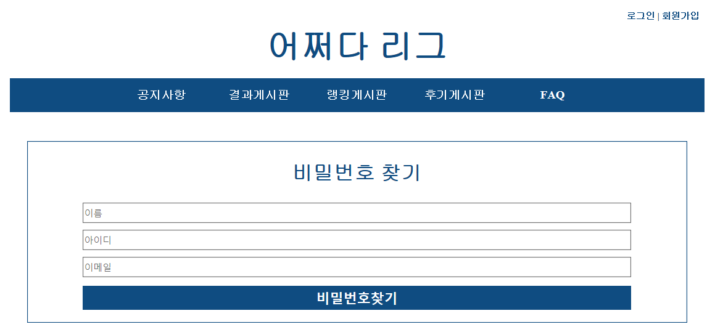
제목 | 비밀번호찾기 | URL | find_pw.jsp | 작성자 |  | 페이지번호
DEPTH | what>메인페이지>비밀번호찾기 |  |  | 작성일시 | 2021-01-26 | 설명
 |  |  |  |  |  | 1) 이름/아이디/이메일 입력
 |  |  |  |  |  | 2) 해당 이름/아이디/이메일이 DB에 없으면 경고문 띄우기('존재하는 계정이 없습니다.')
 |  |  |  |  |  | 3) 해당 이름+아이디+이메일이 일치하는 계정이 DB에 있는 경우, 임시 비번을 해당 이메일로 발급 후 임시비번 발급했다는 경고문 띄우기

마이페이지
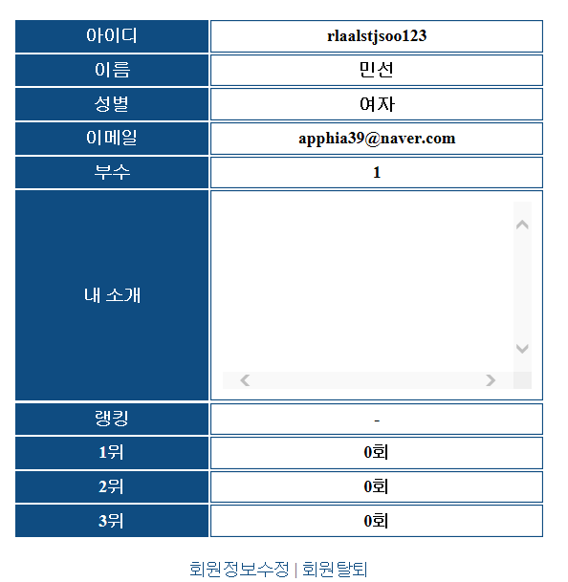
제목 | 마이페이지 | URL | mypage.jsp | 작성자 |  | 페이지번호
DEPTH | what>메인페이지>마이페이지 |  |  | 작성일시 | 2021-01-26 | 설명
 |  |  |  |  |  | 1) 아이디, 이름, 성별, 부수, 이메일, 내소개, 랭킹, 입상횟수 출력
 |  |  |  |  |  | 2) 모두 접근 가능, 단 이메일 보는거랑/회원정보수정/회원탈퇴 버튼은 본인만 볼 수 있음

회원정보수정
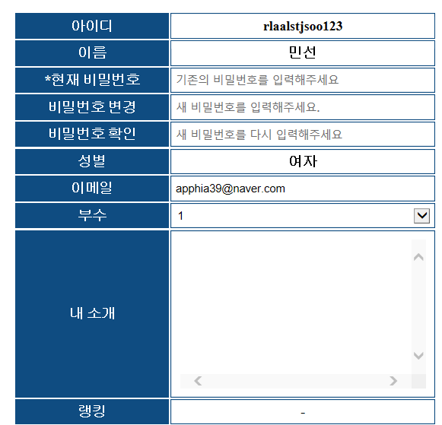
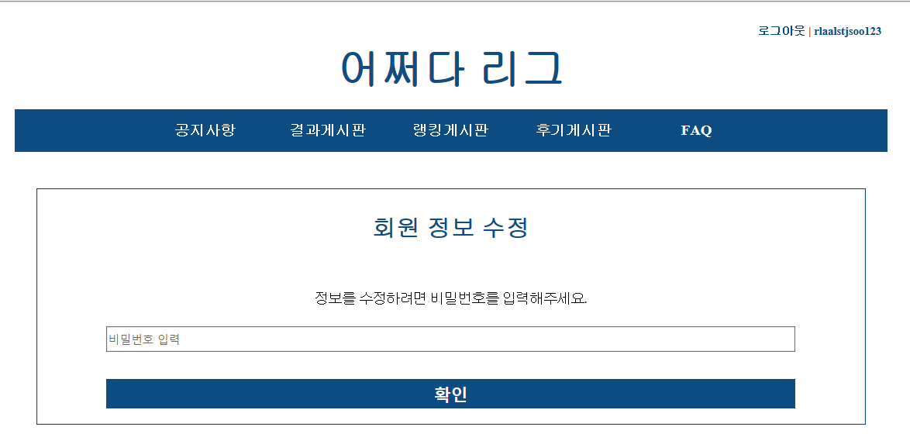
제목 | 회원정보수정_전 | URL | preModify.jsp | 작성자 |  | 페이지번호
DEPTH | what>메인페이지>마이페이지>회원정보수정_전 |  |  | 작성일시 | 2021-01-26 | 설명
 |  |  |  |  |  | 1) 비번 입력해서 현재 세션 유지 중인 유저의 비밀번호와 일치해야 회원 정보 수정이 가능

제목 | 회원정보수정 | URL | myinfoModify.jsp | 작성자 |  | 페이지번호
DEPTH | what>메인페이지>유저페이지>회원정보수정_전>회원정보수정 |  |  | 작성일시 |  | 설명
 |  |  |  |  |  | 1) 회원정보를 수정하기 위해서는 반드시 현재 비밀번호를 입력해야함. 2) 변경 가능한 정보는 비번/이메일/내소개/부수 3) 비번 변경할 경우, 제한조건(8-15자의 영소문자+숫자 혼합)이 충족되어야함 4) 이메일 변경할 경우 이메일 양식에 맞아야함

회원탈퇴
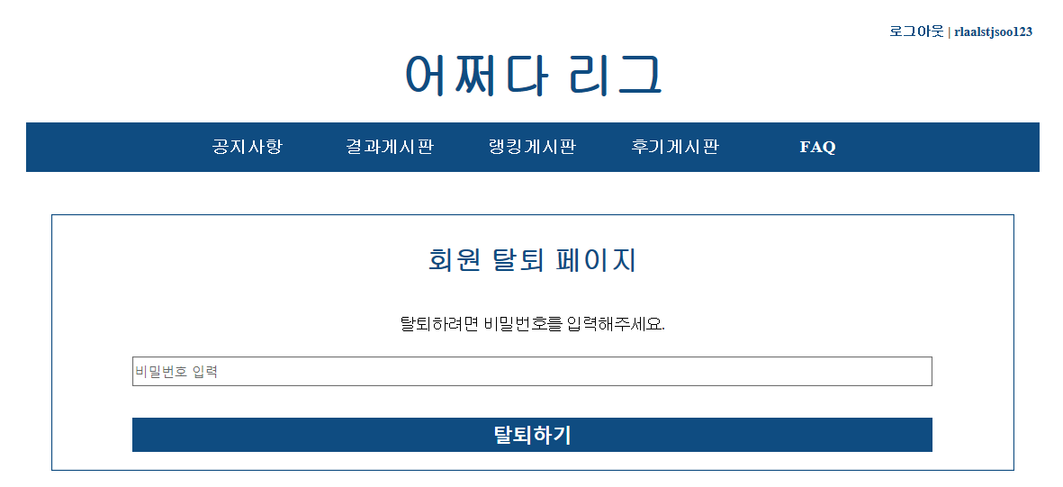
제목 | 회원탈퇴 | URL | delete.jsp | 작성자 |  | 페이지번호
DEPTH | what>메인페이지>마이페이지>회원탈퇴 |  |  | 작성일시 | 2021-01-26 | 설명
 |  |  |  |  |  | 1) 비번 입력 시 회원정보 삭제 (userAvailable=0)

랭킹게시판
제목 | 랭킹게시판 | URL | rank.jsp | 작성자 |  | 페이지번호
DEPTH | what>메인페이지>랭킹게시판 |  |  | 작성일시 | 2021-01-27 | 설명
 |  |  |  |  |  | 1) user 테이블에서 랭킹순/이름순으로 오름차순 정렬하여 회원정보 list로 갖고옴
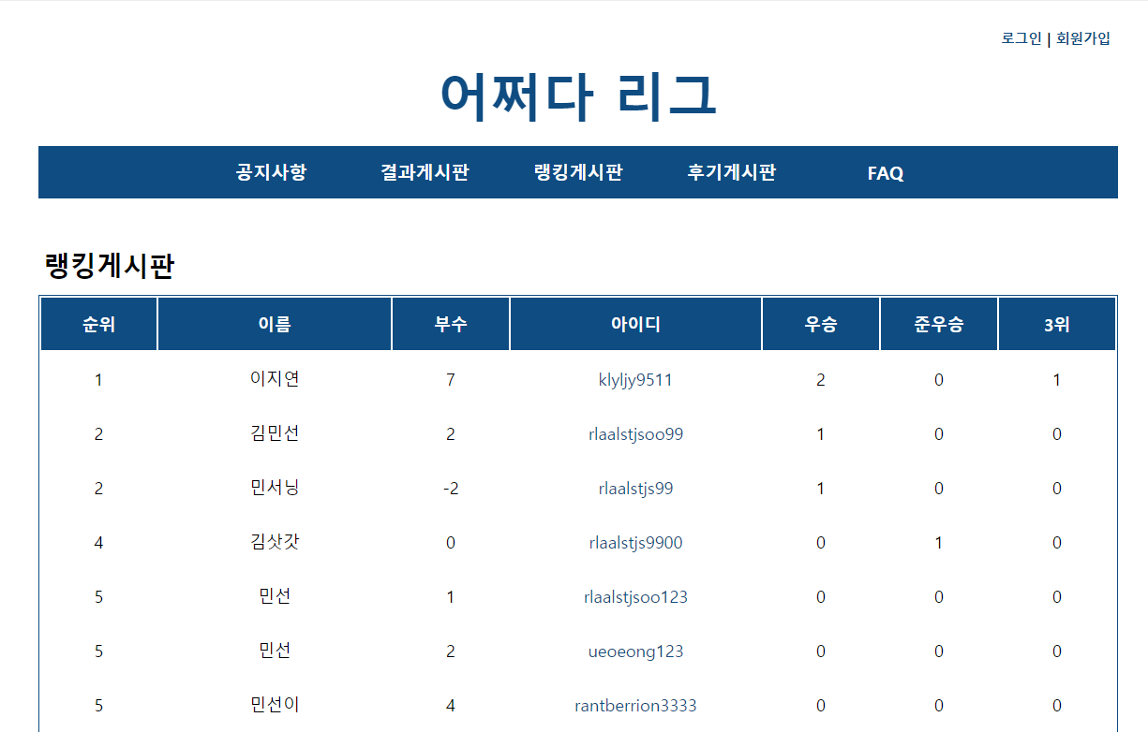
 |  |  |  |  |  | 2) 한 페이지 당 20명씩 출력
 |  |  |  |  |  | 3) 20명 이상인 경우 다음 페이지로 넘김
 |  |  |  |  |  | 4) 아이디에 a태그 걸어서 클릭하면 해당 user의 모든 정보(비밀번호, 이메일 제외) 열람할 수 있도록 함(show_userInfo 페이지로 이동)
 |  |  |  |  |  | 5) 순위는 우승 횟수 > 준우승 횟수 > 3위 횟수 순으로 결정됨
 |  |  |  |  |  | 6) 중복 횟수 존재 가능(5위가 2명인 경우 다음 순위는 7위부터 카운트하기)
 |  |  |  |  |  | 7) 이름을 통해 회원 검색 가능

 |  |  |  |  |  | * 지금은 이름 검색하면 rankSearch 페이지로 이동됨. -> 시간 오래걸림..
 |  |  |  |  |  | * jquery랑 javascript 이용해서 테이블 내용만 바뀔 수 있도록 하자!

faq
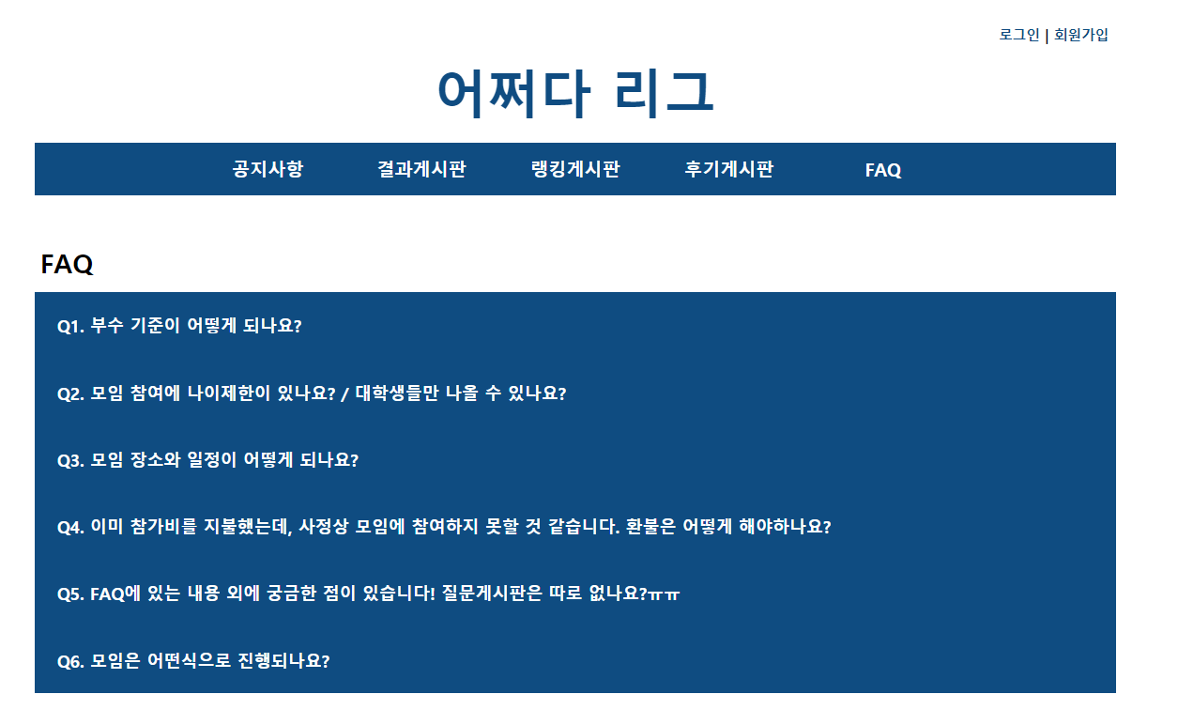
제목 | FAQ페이지 | URL | faq.jsp | 작성자 |  | 페이지번호
DEPTH | what>메인페이지>faq |  |  | 작성일시 | 2021-01-27 | 설명
 |  |  |  |  |  | 1) 질문 누르면 dropdown으로 답변 보일 수 있도록 함

team
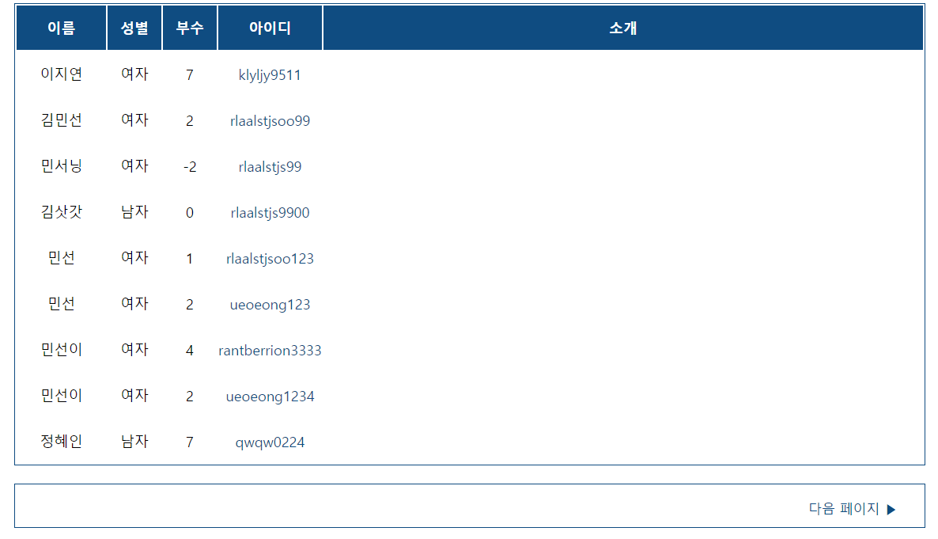
제목 | 팀원찾기 페이지 | URL | team.jsp | 작성자 |  | 페이지번호
DEPTH | what>메인페이지>팀원찾기 페이지 |  |  | 작성일시 | 2021-01-27 | 설명

 |  |  |  |  |  | 1) 부수별로 검색 가능 -> 1부 선택하면 부수가 1부인 회원들 이름순으로 나열
 |  |  |  |  |  | 2) 평소에는 이름 순으로 나역
 |  |  |  |  |  | 3) 이름, 성별, 부수, 아이디, 소개가 보이도록 출력
 |  |  |  |  |  | 4) 아이디 누르면 show_userInfo 페이지로 이동
 |  |  |  |  |  | 5) 한 페이지 당 20명씩 출력(그 이상은 다음페이지로 넘김)

